第1次
工程款支付证书
工程名称 |  | 镇坪县大河至华坪三级公路建设工程B标段 |  |  |  |  | 建设单位 |  | 镇坪县交通运输局 |  |  |  | ERP编号 |  | 8007 | 档案编号 |  | CD2017-085
合同金额 |  | 22,220,205.00 |  |  | 中标时间 | 2017.8.11 | 已提供工程资料 |  | 中标通知书、施工合同 |  |  |  | 保存地址 |  | 庐江 | 责任单位 |  | 第七大区陕西省
决算金额 |  |  |  |  | 决算时间 |  | 项目部印章 |  | 有 |  |  |  | 施工人 |  | 李世武15129966789 | 区域责任人 | 孙健 | 省办负责人 | 易冬明
序号 | 经营填写 |  |  |  |  | 工程填写 | 经营填写 |  |  | 财务填写 | 经营、工程、质安填写 |  | 区域负责人 |  | 申请部门填写财务核对 |  |  | 本次支付 金额 | 剩余款项
 | 到款情况 |  |  |  |  |  | 暂列金 |  |  | 代缴税金 | 其他扣款 |  | 预留款 |  | 成本票
 | 日期 | 工程款金额 | 周转金金额 | 到款银行 | 到款账户 | 完成进度 | 比例 | 金额 | 备注 | 金额 | 金额 | 备注 | 金额 | 备注 | 供货单位 | 合同额 | 成本票额
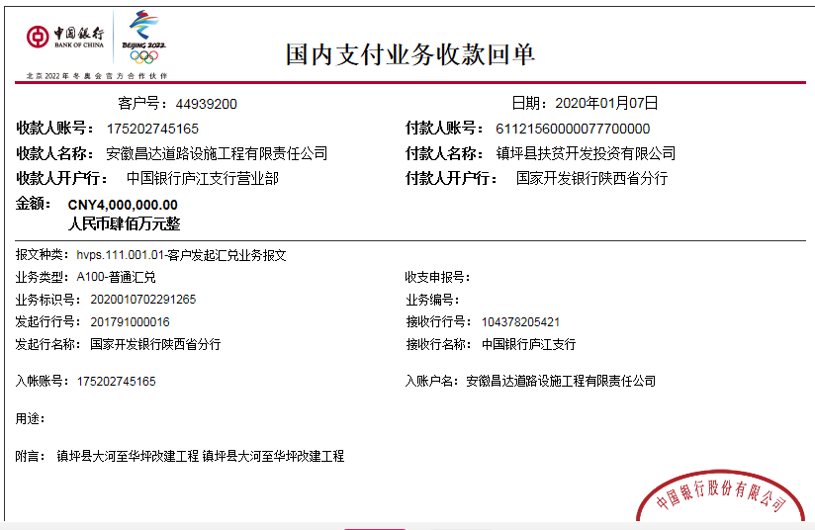
 | 前期到款 | 14233000 |  | 中 | 175202745165 |  | 1.50% | 195,495.00 |  | 376,973.00 | 1,000.00 |  | 71330 | 1%损失准备金 | 前期支付 |  |  | 13,588,202.00
1 | 2019-08-29 | 200000 |  | 中 | 175202745165 |  | 付民工工资，暂不扣，等下笔费用再扣除
 | 2019-08-30 |  |  | 农行镇坪县支行营业部 | 6228482968683629701 |  |  |  |  |  |  |  |  |  | 裴启勇 |  |  | 200,000.00
2 | 2020-01-07 | 4000000 |  | 中 | 175202745165 |  | 1.50% | 137,808.00 | 剩余所有款项1.5%，由合作人转到公司王光如卡 | 无税费 | 200.00 | 手续费，由合作人转到公司王光如卡
 | 2020-01-13 | 2800000 |  | 中 | 175202745165 |  |  | -137,808.00 |  |  | -200.00
 | 2020-01-08 |  |  | 农行重庆奉节支行 | 3148 0101 0400 17738 |  |  |  |  |  |  |  |  |  | 重庆市全来建筑劳务有限责任公司（劳务） |  |  | 2,512,500.00
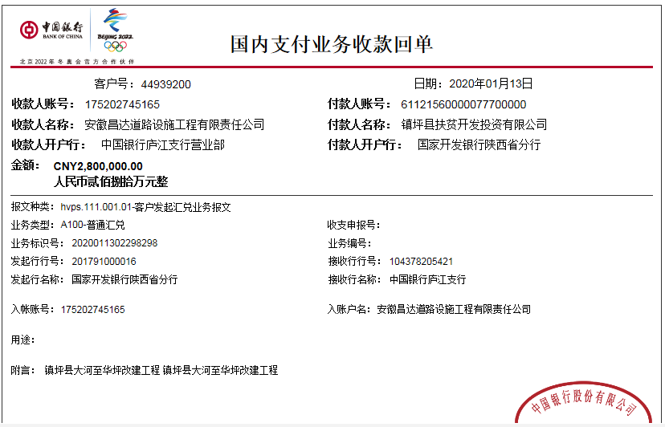
3 | 2020-01-14 |  |  | 三峡银行五桥支行 | 0220 0142 1000 5840 |  |  |  |  | 无税费 |  | 200手续费已由合作人交公司 |  |  | 重庆秦经实业有限公司（材料） |  |  | 3,000,000.00

合计 |  | 21233000 | 0.00 |  |  |  |  | 195,495.00 |  | 376,973.00 | 1,000.00 |  | 71,330.00 |  |  |  |  | 19,300,702.00 | 1,287,500.00
本次结算 支付明细 |  | 应支付金额 |  |  | 3,000,000.00 |  |  |  |  |  | 本次支付金额 |  |  | 小写 | 3,000,000.00
 |  | 已支付金额 |  |  | 0.00 |  |  |  |  |  |  |  |  | 大写 | 叁佰万元整

第2次
工程款支付证书
工程名称 |  | 镇坪县大河至华坪三级公路建设工程B标段 |  |  |  |  | 建设单位 |  | 镇坪县交通运输局 |  |  |  | ERP编号 |  | 8007 | 档案编号 |  | CD2017-085
合同金额 |  | 22,220,205.00 |  |  | 中标时间 | 2017.8.11 | 已提供工程资料 |  | 中标通知书、施工合同 |  |  |  | 保存地址 |  | 庐江 | 责任单位 |  | 第七大区陕西省
决算金额 |  |  |  |  | 决算时间 |  | 项目部印章 |  | 有 |  |  |  | 施工人 |  | 李世武15129966789 | 区域责任人 | 孙健 | 省办负责人 | 易冬明
序号 | 经营填写 |  |  |  |  | 工程填写 | 经营填写 |  |  | 财务填写 | 经营、工程、质安填写 |  | 区域负责人 |  | 申请部门填写财务核对 |  |  | 本次支付 金额 | 剩余款项
 | 到款情况 |  |  |  |  |  | 暂列金 |  |  | 代缴税金 | 其他扣款 |  | 预留款 |  | 成本票
 | 日期 | 工程款金额 | 周转金金额 | 到款银行 | 到款账户 | 完成进度 | 比例 | 金额 | 备注 | 金额 | 金额 | 备注 | 金额 | 备注 | 供货单位 | 合同额 | 成本票额
 | 前期到款 | 14233000 |  | 中 | 175202745165 |  | 1.50% | 195,495.00 |  | 376,973.00 | 1,000.00 |  | 71330 | 1%损失准备金 | 前期支付 |  |  | 13,588,202.00
1 | 2019-08-29 | 200000 |  | 中 | 175202745165 |  | 付民工工资，暂不扣，等下笔费用再扣除
 | 2019-08-30 |  |  | 农行镇坪县支行营业部 | 6228482968683629701 |  |  |  |  |  |  |  |  |  | 裴启勇 |  |  | 200,000.00
2 | 2020-01-07 | 4000000 |  | 中 | 175202745165 |  | 1.50% | 137,808.00 | 剩余所有款项1.5%，由合作人转到公司王光如卡 | 无税费 | 200.00 | 手续费，由合作人转到公司王光如卡
 | 2020-01-13 | 2800000 |  | 中 | 175202745165 |  |  | -137,808.00 |  |  | -200.00
 | 2020-01-08 |  |  | 农行重庆奉节支行 | 3148 0101 0400 17738 |  |  |  |  |  |  |  |  |  | 重庆市全来建筑劳务有限责任公司（劳务） |  |  | 2,512,500.00
3 | 2020-01-14 |  |  | 三峡银行五桥支行 | 0220 0142 1000 5840 |  |  |  |  | 无税费 |  | 200手续费已由合作人交公司 |  |  | 重庆秦经实业有限公司（材料） |  |  | 3,000,000.00
4 | 2021-02-07 | 1000000 |  | 中 | 175202745165
 | 2021-02-08 |  |  | 三峡银行五桥支行 | 0220 0142 1000 5840 |  |  | 已扣完 |  | 无税费 | 200.00 | 手续费 |  |  | 重庆秦经实业有限公司（材料） |  |  | 1,287,500.00

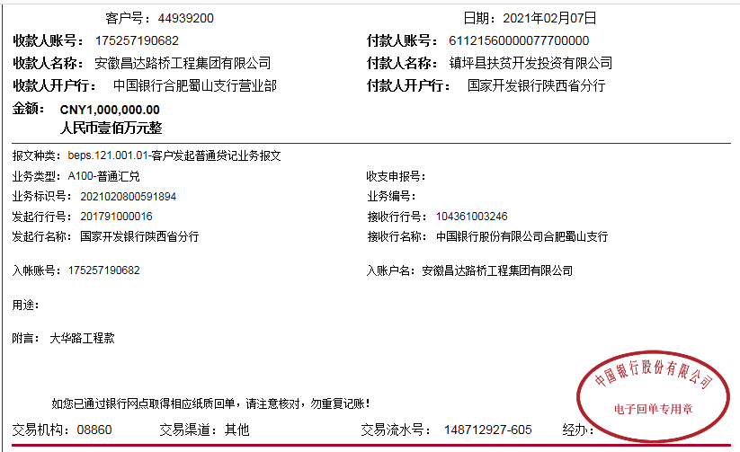
合计 |  | 22233000 | 0.00 |  |  |  |  | 195,495.00 |  | 376,973.00 | 1,200.00 |  | 71,330.00 |  |  |  |  | 20,588,202.00 | 999,800.00
本次结算 支付明细 |  | 应支付金额 |  |  | 1,287,500.00 |  |  |  |  |  | 本次支付金额 |  |  | 小写 | 1,287,500.00
 |  | 已支付金额 |  |  | 0.00 |  |  |  |  |  |  |  |  | 大写 | 壹佰贰拾捌万柒仟伍佰元整

